Atelier 3 - PP
Catégories | Parties prenantes | Dépendance | Pénétration | Maturité SSI | Confiance | Exposition | Fiabilité cyber | Niveau de menace
Clients | C1 – Établissements de santé | 1 | 1 | 1 | 3 | 1 | 3 | 0.3
 | C2 – Pharmacies | 1 | 1 | 2 | 3 | 1 | 6 | 0.2
 | C3 – Dépositaires et grossistes répartiteurs | 1 | 2 | 2 | 3 | 2 | 6 | 0.3
Partenaires | P1 – Universités | 2 | 1 | 1 | 3 | 2 | 3 | 0.7
 | P2 – Régulateurs | 2 | 1 | 2 | 4 | 2 | 8 | 0.3
 | P3 – Laboratoires | 3 | 3 | 2 | 2 | 9 | 4 | 2.3
Prestataires | F1 – Fournisseurs industriels chimistes | 4 | 2 | 2 | 3 | 8 | 6 | 1.3
 | F2 – Fournisseurs de matériel de production | 4 | 2 | 2 | 3 | 8 | 6 | 1.3
 | F3 – Prestataire informatique | 3 | 4 | 2 | 2 | 12 | 4 | 3.0
Utilisateurs,…
 |  |  |  |  |  |  |  |  | Cotation des critères de menaces des parties prenantes
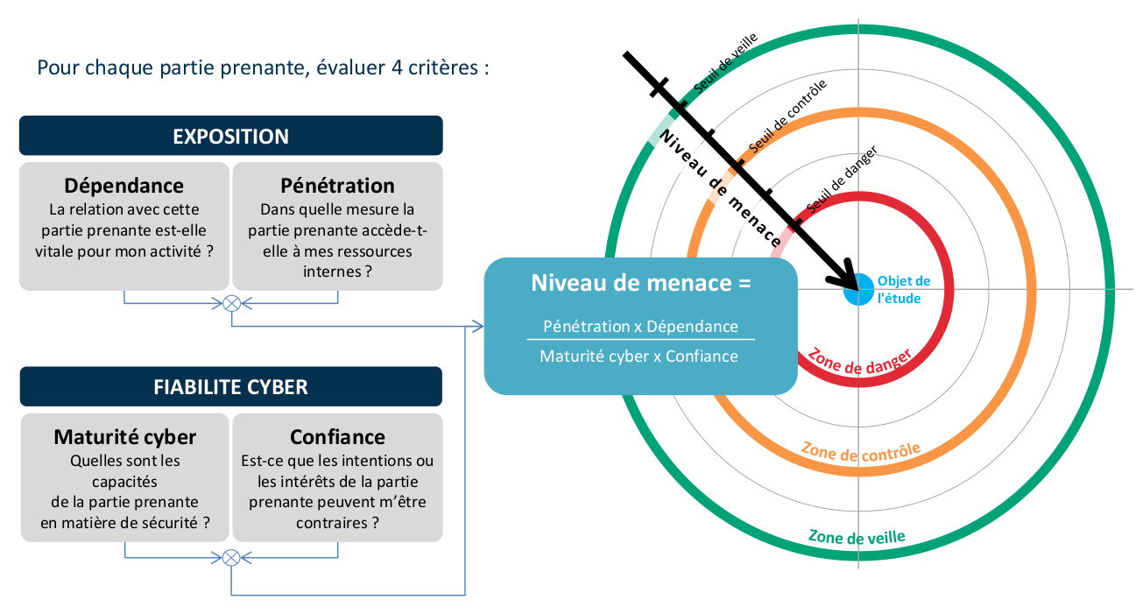
 |  |  |  |  |  |  |  |  | Niveau | Dépendance | Pénétration | Maturité SSI | Confiance
 |  |  |  |  |  |  |  |  | 1 | Relation non nécessaire aux fonctions stratégiques | Pas d’accès ou accès avec privilèges de type utilisateur à des terminaux utilisateurs (poste de travail, ordiphone, etc.). | Des règles d’hygiène sont appliquées ponctuellement et non formalisées. La capacité de réaction sur incident est incertaine. | Les intentions de la partie prenante ne peuvent être évaluées.
 |  |  |  |  |  |  |  |  | 2 | Relation utile aux fonctions stratégiques | Accès avec privilèges de type administrateur à des terminaux utilisateurs (parc informatique, flotte de terminaux mobiles, etc.) ou accès physique aux sites de l’organisation. | Les règles d’hygiène et la réglementation sont prises en compte, sans intégration dans une politique globale. La sécurité numérique est conduite selon un mode réactif. | Les intentions de la partie prenante sont considérées comme neutres.
 |  |  |  |  |  |  |  |  | 3 | Relation indispensable mais non exclusive | Accès avec privilèges de type administrateur à des serveurs « métier » (serveur de fichiers, bases de données, serveur web, serveur d’application, etc.). | Une politique globale est appliquée en matière de sécurité numérique. Celle-ci est assurée selon un mode réactif, avec une recherche de centralisation et d’anticipation sur certains risques. | Les intentions de la partie prenante sont connues et probablement positives.
 |  |  |  |  |  |  |  |  | 4 | Relation indispensable et unique (pas de substitution possible à court terme) | Accès avec privilèges de type administrateur à des équipements d’infrastructure (annuaires, DNS, DHCP, commutateurs, pare-feu, hyperviseurs, baies de stockage, etc.) ou accès physique aux salles serveurs de l’organisation. | La partie prenante met en oeuvre une politique de management du risque. La politique est intégrée et prend pleinement en compte une dimension proactive. | Les intentions de la partie prenante sont parfaitement connues et pleinement compatibles avec celles de l’organisation étudiée.

Atelier 3 - Carto PP
 | Série 1 | Série 2 | Série 3 | Cercle 1 | Cercle 2 | Cercle 3 | Cercle 4 | Cercle 5
 | 0 | 0.9 | 3 | 0 | 1 | 2 | 3 | 4
 | 0 | 0.9 | 3 | 0 | 1 | 2 | 3 | 4
 | 0 | 0.9 | 3 | 0 | 1 | 2 | 3 | 4
 | 0 | 0.9 | 3 | 0 | 1 | 2 | 3 | 4
 | 0 | 0.9 | 3 | 0 | 1 | 2 | 3 | 4
 | 0 | 0.9 | 3 | 0 | 1 | 2 | 3 | 4
 | 0 | 0.9 | 3 | 0 | 1 | 2 | 3 | 4
 | 0 | 0.9 | 3 | 0 | 1 | 2 | 3 | 4
 | 0 | 0.9 | 3 | 0 | 1 | 2 | 3 | 4
 | 0 | 0.9 | 3 | 0 | 1 | 2 | 3 | 4
 | 0 | 0.9 | 3 | 0 | 1 | 2 | 3 | 4
 | 0 | 0.9 | 3 | 0 | 1 | 2 | 3 | 4
 | 0 | 0.9 | 3 | 0 | 1 | 2 | 3 | 4
 | 0 | 0.9 | 3 | 0 | 1 | 2 | 3 | 4
 | 0 | 0.9 | 3 | 0 | 1 | 2 | 3 | 4
 | 0 | 0.9 | 3 | 0 | 1 | 2 | 3 | 4
 | 0 | 0.9 | 3 | 0 | 1 | 2 | 3 | 4
 | 0 | 0.9 | 3 | 0 | 1 | 2 | 3 | 4
 | 0 | 0.9 | 3 | 0 | 1 | 2 | 3 | 4
 | 0 | 0.9 | 3 | 0 | 1 | 2 | 3 | 4
 | 0 | 0.9 | 3 | 0 | 1 | 2 | 3 | 4
 | 0 | 0.9 | 3 | 0 | 1 | 2 | 3 | 4
 | 0 | 0.9 | 3 | 0 | 1 | 2 | 3 | 4
 | 0 | 0.9 | 3 | 0 | 1 | 2 | 3 | 4
 | 0 | 0.9 | 3 | 0 | 1 | 2 | 3 | 4
 | 0 | 0.9 | 3 | 0 | 1 | 2 | 3 | 4
 | 0 | 0.9 | 3 | 0 | 1 | 2 | 3 | 4
 | 0 | 0.9 | 3 | 0 | 1 | 2 | 3 | 4
 | 0 | 0.9 | 3 | 0 | 1 | 2 | 3 | 4
 | 0 | 0.9 | 3 | 0 | 1 | 2 | 3 | 4
 | 0 | 0.9 | 3 | 0 | 1 | 2 | 3 | 4
 | 0 | 0.9 | 3 | 0 | 1 | 2 | 3 | 4
 | 0 | 0.9 | 3 | 0 | 1 | 2 | 3 | 4
 | 0 | 0.9 | 3 | 0 | 1 | 2 | 3 | 4
 | 0 | 0.9 | 3 | 0 | 1 | 2 | 3 | 4
 | 0 | 0.9 | 3 | 0 | 1 | 2 | 3 | 4
 | 0 | 0.9 | 3 | 0 | 1 | 2 | 3 | 4
 | 0 | 0.9 | 3 | 0 | 1 | 2 | 3 | 4
 | 0 | 0.9 | 3 | 0 | 1 | 2 | 3 | 4
 | 0 | 0.9 | 3 | 0 | 1 | 2 | 3 | 4
 | 0 | 0.9 | 3 | 0 | 1 | 2 | 3 | 4
 | 0 | 0.9 | 3 | 0 | 1 | 2 | 3 | 4
 | 0 | 0.9 | 3 | 0 | 1 | 2 | 3 | 4
 | 0 | 0.9 | 3 | 0 | 1 | 2 | 3 | 4
 | 0 | 0.9 | 3 | 0 | 1 | 2 | 3 | 4
 | 0 | 0.9 | 3 | 0 | 1 | 2 | 3 | 4
 | 0 | 0.9 | 3 | 0 | 1 | 2 | 3 | 4
 | 0 | 0.9 | 3 | 0 | 1 | 2 | 3 | 4
 | 0 | 0.9 | 3 | 0 | 1 | 2 | 3 | 4
 | 0 | 0.9 | 3 | 0 | 1 | 2 | 3 | 4
...

Menace associée

Exposition

<3 3-6 7-9 >9
1

0
Niveau SSI

<4 4-5 6-7 >7

Zone de veille
Zone de contrôle
Zone d’alerte

Zone veille | Zone CTRL | Zone ALRT | Cercle 1 | Cercle 2 | Cercle 3 | Cercle 4 | Cercle 5
0 | 0.9 | 3 | 0 | 1 | 2 | 3 | 4

Atelier 3 - SS
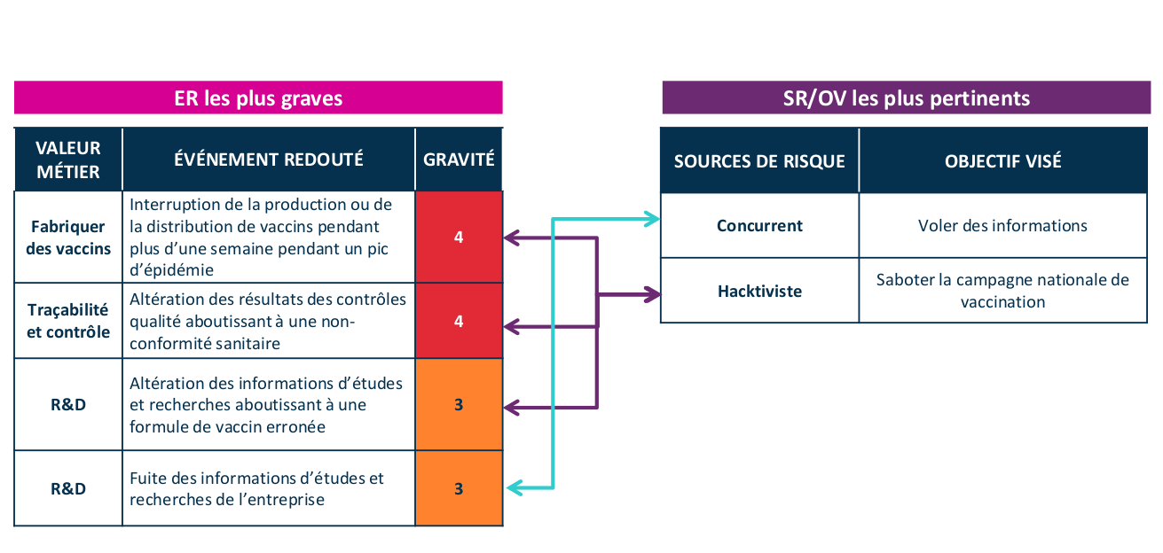
Sources de risques | Objectifs visés | Chemins d'attaque stratégiques | Gravité
Concurrent | Voler des informations en espoinnant les travaux de R&D en vue d'obtenir un avantage concurrentiel. | Un concurrent vole des informations de recherches en créant un canal d'exfiltration de données : 1. portant directement sur le SI de la R&D 2. sur le SI du laboratoire (P3), qui détient une partie des travaux 3. passant par le prestataire informatique F3. | 3. grave

Atelier 3 - SS1
Source de risque : Hacktiviste Objectif Visé : Saboter la campagne de vaccination Gravité : 4

Défaillance et arrêt de la ligne de production
Production de vaccins



Compromission de l’outil de maintenance
Prestataire informatique (F2)
Hacktiviste

Altération de l’étiquetage

Atelier 4 - SO1
Scénario stratégique : Un concurrent vol des informations R&D
Chemin d’attaque n°1 : Attaque directe
Gravité : 3

CONNAITRE
RENTRER
TROUVER
EXPLOITER

Intrusion via canal d’accès préexistant

Reconnaissance externe sources ouvertes
1
Intrusion via phishing sur RH
Reconnaissance interne réseau bureautique & IT
Exploitation maliciel de collecte et d’exploitation

Intrusion via le site du CE

Création et maintien d’un canal d’exfiltration via poste internet
Latéralisation vers le RZO LAN et R&D
2

Vol & exploitation de données de R&D
Corruption d’un personnel de la R&D
Reconnaissance externe avancée
3
Corruption d’un prestataire d’entretien des locaux
Clé USB piégée connectée sur un poste de R&D

Atelier 5 - Risques
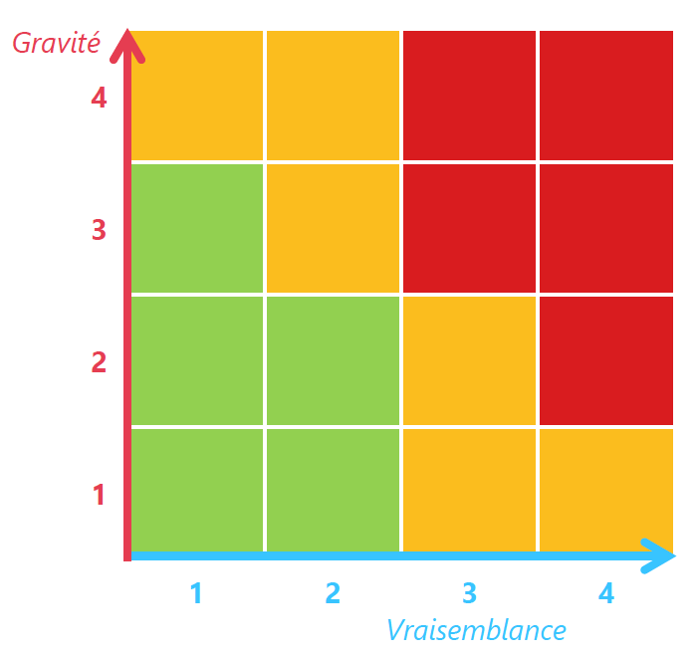
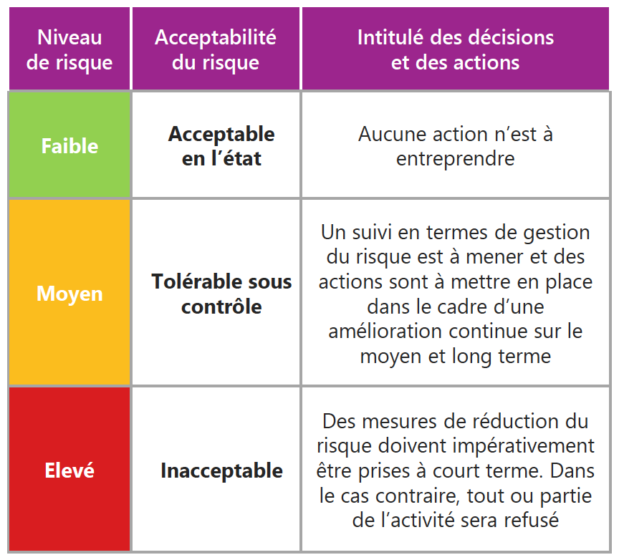
Index | Risque | Risque | Traitement | Sources de risque | Objectifs visés | Evennements redoutés | Scénarios stratégiques | Chemin d'attaque | Gravité | Scénarios opérationnels | Vraisemblance | Mesures stratégiques
R1 | Un concurrent vole des informations de R&D grâce a un canal d’exfiltration direct | Elevé | Réduire | Concurrent | Voler des informations en espionnant les travaux de R&D en vue d’obtenir un avantage concurrentiel. | Fuite des informations d’études et recherches de l’entreprise | SS1 | CH1 | 3 | SO1 | 3 | -
R2 | Un concurrent vole des informations de R&D en exfiltrant celles détenues par le laboratoire | Moyen | Réduire | Concurrent | Voler des informations en espionnant les travaux de R&D en vue d’obtenir un avantage concurrentiel. | Fuite des informations d’études et recherches de l’entreprise | SS1 | CH2 | 3 | SO2 | 2 | -
R3 | Un concurrent vole des informations de R&D grâce a un canal d’exfiltration via le prestataire informatique | Elevé | Réduire | Concurrent | Voler des informations en espionnant les travaux de R&D en vue d’obtenir un avantage concurrentiel. | Fuite des informations d’études et recherches de l’entreprise | SS1 | CH3 | 3 | SO3 | 4 | -
R4 | Un hacktiviste provoque un arrêt de la production des vaccins en compromettant l’équipement de maintenance du fournisseur de matériel | Moyen | Réduire | Hacktiviste | Saboter la prochaine campagne nationale de vaccination en perturbant la production ou la distribution des vaccins, pour générer un choc psychologique sur la population et discréditer les pouvoirs publics. | Interruption de la production ou de la distribution de vaccins pendant plus d’une semaine pendant un pic d’épidémie | SS2 | CH1 | 4 | SO4 | 2 | -
R5 | Un hacktiviste perturbe la distribution de vaccins en modifiant leur étiquetage | Moyen | Réduire | Hacktiviste | Saboter la prochaine campagne nationale de vaccination en perturbant la production ou la distribution des vaccins, pour générer un choc psychologique sur la population et discréditer les pouvoirs publics. | Interruption de la production ou de la distribution de vaccins pendant plus d’une semaine pendant un pic d’épidémie | SS2 | CH2 | 4 | SO5 | 1 | -

Atelier 5 - Risques résiduels
